상품제안서
뮤스트 아이링USB 메모리(8GB~64GB) | 상품코드: S22712

 |  |  |  |  |  |  | 02-713-8555 | www.synergygift.co.kr
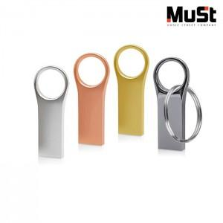

【상세/제작정보】

【인쇄/포장옵션】 | 레이저 / 포장지포장

【공급단가】 | 수량 | 100~ | 300~ | 500~ | 1,000~ | 3,000~
*VAT별도 | 8GB | 5,000원 | 4,880원 | 4,680원 | 4,560원 | 4,440원
 | 16GB | 5,450원 | 5,320원 | 5,100원 | 4,970원 | 4,840원
 | 32GB | 7,500원 | 7,320원 | 7,020원 | 6,840원 | 6,660원
 | 64GB | 9,310원 | 9,090원 | 8,720원 | 8,490원 | 8,270원

【상품 URL】 | https://www.synergygift.co.kr:443/src/goods_detail.php?gdno=22712

